Накладная-№3
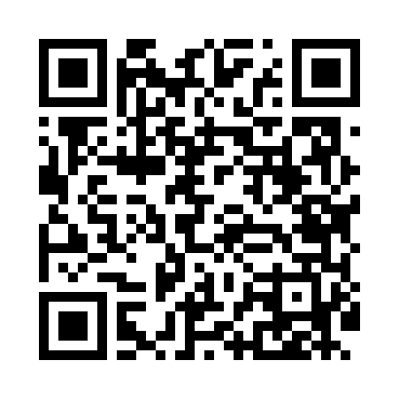
Номер товарно-транспортной накладной: |  |  | Торговый представитель: Amriyev Muhammad
Поставщик: Toshkent falcon fly 2 |  |  | Телефон торгового представителя: +998972880505
Дата отгрузки: 17.12.2025 |  |  | Контрагент: """" Klient
Дата консигнации: |  |  | Адрес:
Доставщик: |  |  | Телефон:
Телефон доставщика:
Время заказа: 17.12.2025 11:54:17
№ | Штрих-код | Название товаров (работ,услуг) | Количество | Количество в кейсе | Цена | Сумма
 |  |  | 28 |  |  | 150.8
1 | 6920240023314 | Ҳаммом учун коврик 50*80CM XP-23-31 | 8 | 8 шт. | 7.10 | 56.80
2 | 6850196981058 | Коврики напольные для ванной комнаты, 48×78 с м, DB-98-105 | 6 | 6 шт. | 4 | 24
3 | 6920240023284 | Коврики напольные для ванной комнаты 80*120CM В большой каропке 30 шт XP-23-28 | 2 | 2 шт. | 9.20 | 18.40
4 | 6850196981034 | Коврики напольные для ванной комнаты, 58×88 с м, DB-98-103 | 12 | 12 шт. | 4.30 | 51.60
Итого: 150.8$|->UZS: 1,885,000.00

